Oyapock

BULLETIN HYDROLOGIQUE JOURNALIER DU BASSIN TRANSFRONTALIER OYAPOCK

 |  |  | DU | 2024-05-03 | AU | 2024-05-09

 | Débit (moyenne journalière) en m3/s et hauteur (moyenne journalière) en m

Date | Station
 | Alikoto |  | Saut Chien |  | Camopi (Camp Mokata) |  | Estirao do Cricou |  | Saut Maripa
 | m3/s* | m** | m3/s* | m** | m3/s* | m** | m3/s | m | m3/s* | m**
2024-05-09 |  |  |  |  |  |  | 1814.53 | 6.58
2024-05-08 | 818.89 | 3.27 | 387.96 | 3.83 | 1160.96 | 2.48 | 1569.99 | 6.23 | 1597.94 | 4.02
2024-05-07 | 574.06 | 2.93 | 297.2 | 3.23 | 855.74 | 2.05 | 1268.32 | 5.8 | 1309.56 | 3.8
2024-05-06 | 475.06 | 2.77 | 241.45 | 2.83 | 732.19 | 1.82 | 1131 | 5.6 | 1211.35 | 3.7
2024-05-05 | 479.13 | 2.77 | 214.07 | 2.66 | 702.93 | 1.77 | 1002.89 | 5.4 | 1084.39 | 3.56
2024-05-04 | 448.27 | 2.73 | 193.59 | 2.53 | 657.79 | 1.69 | 957.26 | 5.33 | 1051.85 | 3.52
2024-05-03 | 421.06 | 2.69 | 196.67 | 2.55 | 639.47 | 1.65 | 897.15 | 5.22 | 974.93 | 3.44
 | Débit | Hauteur d'eau
4/9/2024
4/8/2024 | 117.68 | 2.1
4/7/2024 | 138.88 | 2.16
4/6/2024 | 157.69 | 2.21
4/5/2024 | 167.22 | 2.23
4/4/2024 | 178.78 | 2.26
4/3/2024 | 224.51 | 2.35

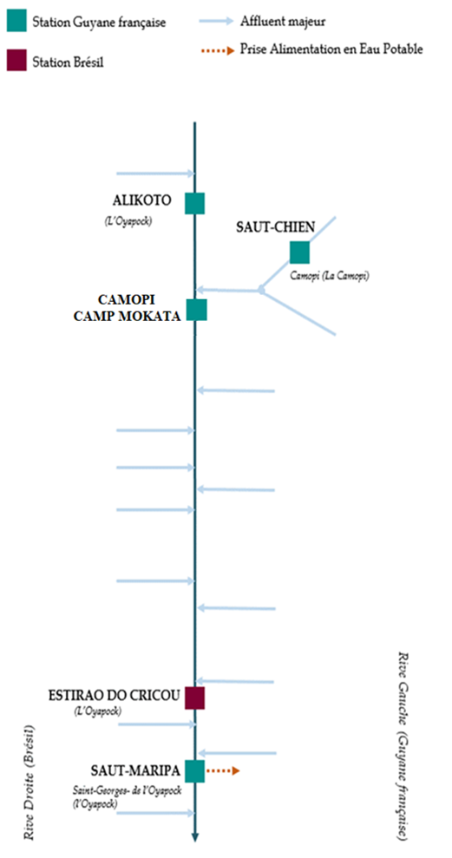

 | Débit | Hauteur d'eau
4/9/2024
4/8/2024 | 56.1 | 1.99
4/7/2024 | 63.42 | 2.02
4/6/2024 | 70.83 | 2.05
4/5/2024 | 73.69 | 2.06
4/4/2024 | 72.46 | 2.06
4/3/2024 | 72.99 | 2.06

 | Débit | Hauteur d'eau
4/9/2024
4/8/2024 | 181.26 | 0.7
4/7/2024 | 207.94 | 0.79
4/6/2024 | 230.9 | 0.85
4/5/2024 | 244.99 | 0.87
4/4/2024 | 257.7 | 0.91
4/3/2024 | 310.73 | 1.02

 | Débit | Hauteur d'eau
4/9/2024
4/8/2024 | 354.55 | 2.6
4/7/2024 | 411.2 | 2.7
4/6/2024 | 478.47 | 2.8
4/5/2024 | 522.66 | 2.87
4/4/2024 | 515.59 | 2.86
4/3/2024 | 561.42 | 2.93

Source de données:
LaBanque HYDRO gérée par le Schapi dans le cadre du SIE France
(données corrigées)
http://www.hydro.eaufrance.fr/
* Débit moyen journalier diffusé via Hubeau (https://hubeau.eaufrance.fr/) à partir de la base HYDRO(http://www.hydro.eaufrance.fr/)
** Moyenne journalière des hauteurs d'eau instantanées (jours avec horaires UTC) diffusé via Hubeau (https://hubeau.eaufrance.fr/) à partir de la base HYDRO (http://www.hydro.eaufrance.fr/)
Banque de données HIDROWEB administrée par l'Agence Nationale de l'Eau (ANA) dans le cadre du SNIRH brésilien
http://www.snirh.gov.br/hidroweb/apresentacao
Pour toute demande ou commentaire, veuillez contacter:
staff-bioplateaux@oieau.fr
Bulletin collaboratif, rendu possible par le dialogue technique entre partenaires Brésiliens et de la Guyane française dans le cadre du projet BIO-PLATEAUX, financé par l'Union Européenne.

